부서연결
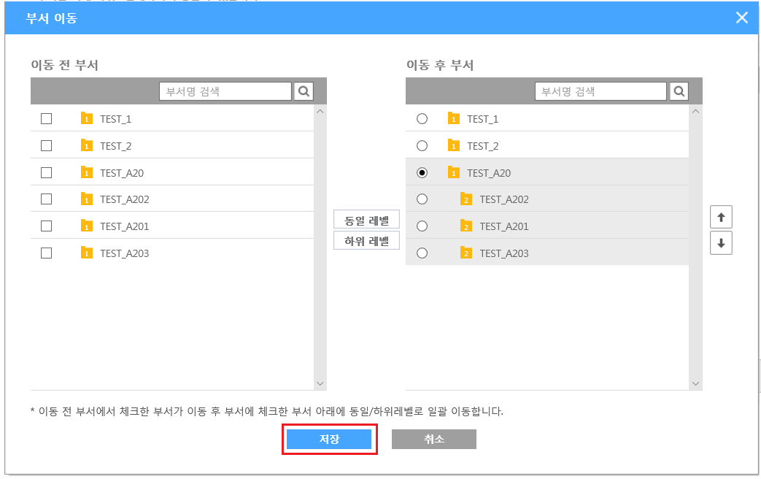
Bizplay 관리자id 로그인> 회사정보앱>부서정보

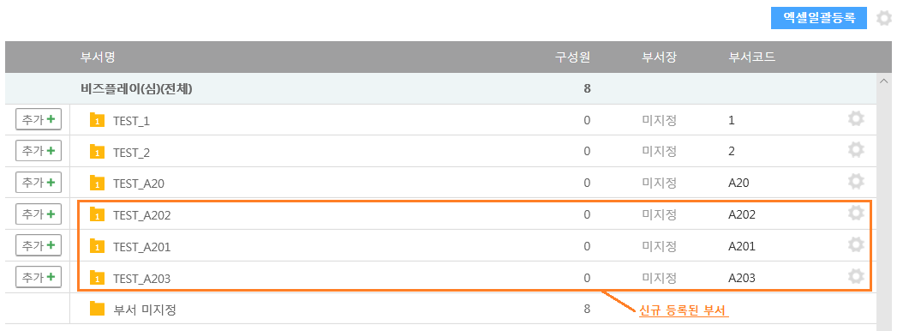

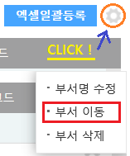
 | 테스트시 추가로 등록한 A201 ~ A203 을 A20 부서코드 하위 부서로 조직하는 방법을 설명 합니다.
 | 화면 우측 상단 일괄등록 버튼 옆에 톱니 모양을 선택하여 부서 이동을 누릅니다.

 | 아래 순서대로 부서를 이동시키면, 세 개의 부서가 A20 부서 하위로 이동 됩니다.
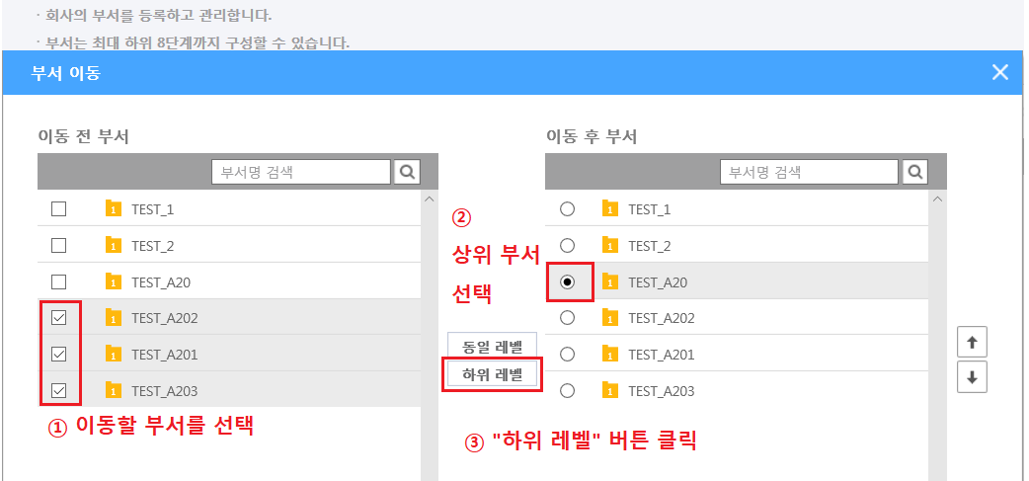

 | 저장 클릭 클릭시, 부서 이동 정보가 저장됩니다.

직원등록
Bizplay 관리자id 로그인> 회사정보앱>직원(사용자)관리

직원정보 등록/수정 API를 사용하는 목적은 다음과 같습니다.
귀사의 동일 직원의 그룹웨어id와 Bizplay 아이디가 다른 경우에, 해당 직원의 Bizplay 아이디를 그룹웨어id와 일치시키고 변경된 Bizplay 아이디로 자동 가입 처리를 하려고 하는 경우 활용됩니다.
동일 이용기관 내에서 동일 휴대폰번호는 사용할 수 없습니다.
관리자가 Bizplay PC 화면의 이용기관에 등록된 직원정보를 탈퇴 처리하더라도 탈퇴한 아이디 재사용은 불가합니다.

직원 등록 API 에서 일괄적으로 등록 후 개별 아이디로 Bizplay 로그인 하면 비밀번호 변경안내 화면이 보여 집니다.
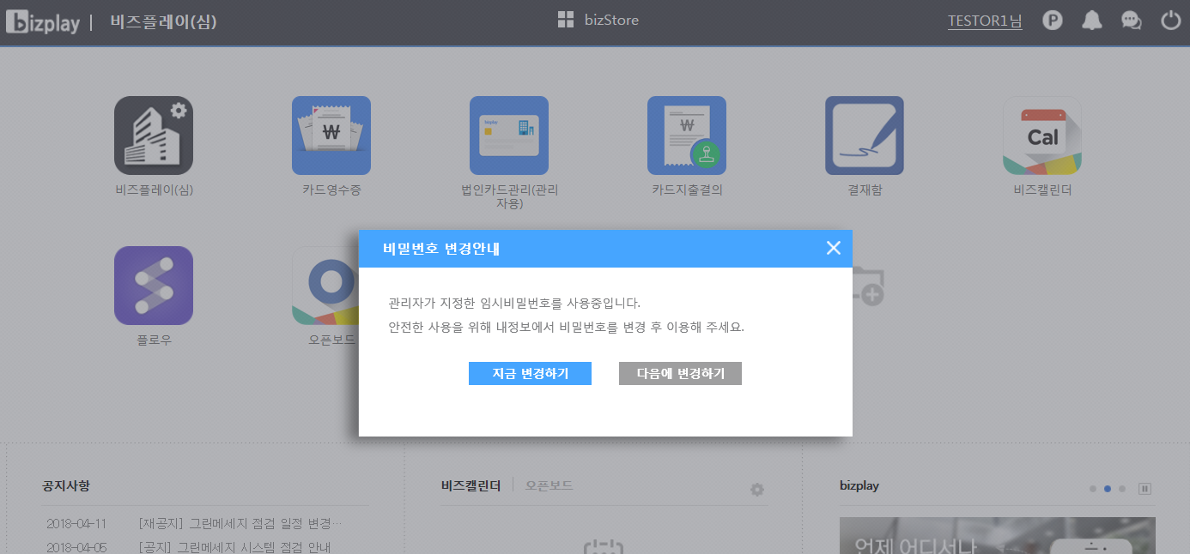

여러 개의 자회사의 직원 정보를 함께 관리하는 경우 Bizplay 관리자Id로그인> 회사정보앱> 관계 사업장 등록을 미리 하셔서 직원정보 등록/수정 API를 연동 하셔야 합니다.
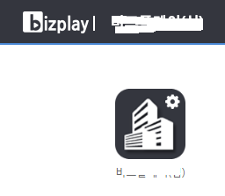

1) 직원정보 등록 -> 시연자1과 시연자2를 API를 통해 신규 등록

https://emplinfo.appplay.co.kr/gw/ApiGate?JSONData=URL encoding된 아래의 JSON String 을 대입하여 API 호출 합니다.
emplinfo_erp_cu001 API INPUT 값 예시
{
"SVC_CD": "emplinfo_erp_cu001",
"SECR_KEY":"직원API 인증KEY",
"PTL_STS": "C",
"PTL_ID": "PTL_3",
"CHNL_ID": "CHNL_1",
"USE_INTT_ID":"기업고객_이용기관ID",
"USER_ID": "기업고객_Bizplay관리자ID", | 직원 등록/수정은 Bizplay관리자 ID 를 반드시 입력해야 함
"REQ_DATA": {
"REC": [
{
"TASK_TYPE": "1", | 1 신규
"EMP_NO": "BIZEN_CA0001", | 고객사 직원번호(직원정보 변경시 KEY)
"USE_INTT_ID": "기업고객_이용기관ID",
"BSNN_NO": "이용기관의 관계사업장 사업자번호",
"BSNN_NM": "이용기관의 관계사업장명", | 자사 직원만 관리할 경우 기업고객 이용기관명(회사명) 입력
"FLNM": "시연자1",
"ENG": "",
"CLPH_NTNL_CD": "82",
"CLPH_NO": "01012341234", | 반드시 휴대폰번호를 입력
"DVSN_CD": "1", | 직원 등록과 함께 부서 지정(부서정보와 동일해야함)
"DVSN_NM": "TEST_1", | 직원 등록과 함께 부서 지정(부서정보와 동일해야함, 다)
"JBCL_NM": "주임",
"RSPT_NM": "팀원",
"USER_ID": "test99_demo1", | Bizplay 자동 가입 아이디 입력(미입력시 Bizplay 포탈 가입 생략됨)
"USER_PW": "qwer1234!", | Bizplay 가입 아이디 입력시 필수 입력
"EML": "test99_demo1@test.com",
"STTS": "Y",
"AMNN_DTTM": "20180418113323"
},
{
"TASK_TYPE": "1", | 1 신규
"EMP_NO": "BIZEN_CA0002", | 고객사 직원번호(직원정보 변경시 KEY)
"USE_INTT_ID": "기업고객_이용기관ID",
"BSNN_NO": "이용기관의 관계사업장 사업자번호",
"BSNN_NM": "이용기관의 관계사업장명", | 자사 직원만 관리할 경우 기업고객 이용기관명(회사명) 입력
"FLNM": "시연자2",
"ENG": "",
"CLPH_NTNL_CD": "82",
"CLPH_NO": "01012345678", | 반드시 휴대폰번호를 입력
"DVSN_CD": "1", | 직원 등록과 함께 부서 지정(부서정보와 동일해야함)
"DVSN_NM": "TEST_2", | 직원 등록과 함께 부서 지정(부서정보와 동일해야함)
"JBCL_NM": "선임",
"RSPT_NM": "팀원",
"USER_ID": "test99_demo2", | Bizplay 자동 가입 아이디 입력(미입력시 Bizplay 포탈 가입 생략됨)
"USER_PW": "qwer1234!", | Bizplay 가입 아이디 입력시 필수 입력
"EML": "test99_demo2@test.com",
"STTS": "Y",
"AMNN_DTTM": "20180418113323"
}
]
}
}

emplinfo_erp_cu001 API OUTPUT 값 예시
{
"RESP_DATA": [
{
"RSLT_LIST": [
{
"TASK_TYPE": "1",
"USE_INTT_ID": "기업고객_이용기관ID",
"EMP_NO": "BIZEN_CA0001",
"RSLT_CD": "0000", | Bizplay API 연동시 직원 등록 요청 건별로 정상 처리유무가 리턴됩니다.(반복부의 RSLT_CD 가 0000 이면 정상)
"RSLT_MSG": "정상"
},
{
"TASK_TYPE": "1",
"USE_INTT_ID": "기업고객_이용기관ID",
"EMP_NO": "BIZEN_CA0002",
"RSLT_CD": "0000", | Bizplay API 연동시 직원 등록 요청 건별로 정상 처리유무가 리턴됩니다.(반복부의 RSLT_CD 가 0000 이면 정상)
"RSLT_MSG": "정상"
}
]
}
],
"RSLT_CD": "0000", | 개별부의 RSLT_CD 가 0000 정상 이어도, 반드시 반복부 RSLT_CD를 식별하여 정상 여부를 판단해야 합니다.
"RSLT_MSG": "정상"
}

정상 처리되었으므로 위 화면과 같이 시연자1과 시연자2 가 화면에 출력됩니다.
해당 사용자 하나를 클릭 하면 상세 조회 화면으로 이동되며, 아이디 전체를 확인 할 수 있습니다.
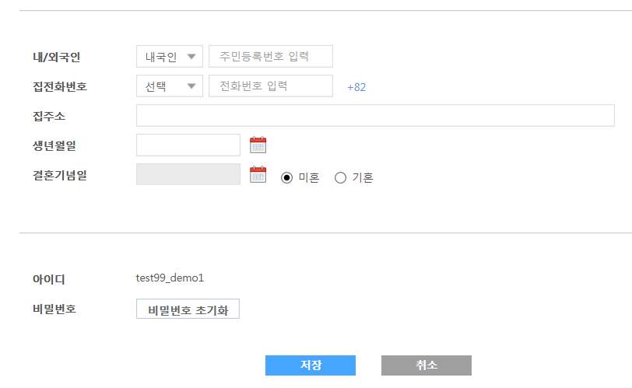

처음 직원정보 등록 API에서 등록시 지정한 TEST_1 부서별 등록된 직원정보 확인 가능합니다.

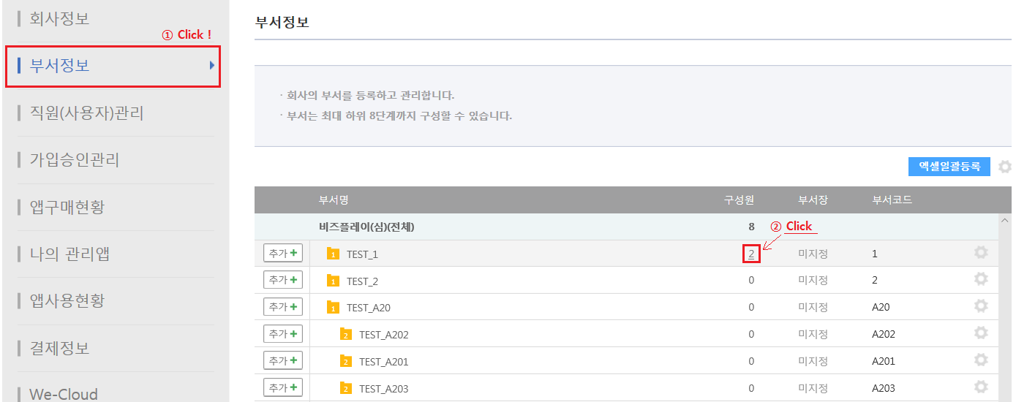

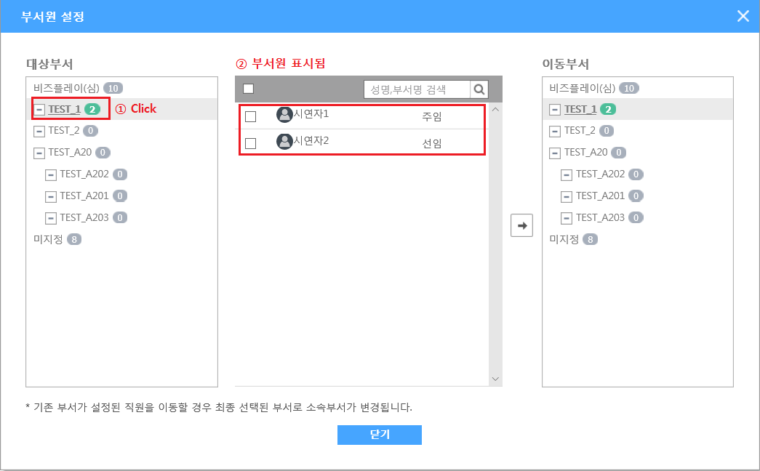

2) 직원정보 등록/변경 -> 시연자1은 PC화면에서 탈퇴 처리 후, 아이디를 변경하여 시연자3을 신규, 시연자2는 API를 통해 시연자4로 이름 변경

PC Bizplay에서 관리자가 탈퇴 처리한 이용자의 Bizplay 포탈 가입정보는 유지됩니다.
따라서 해당 이용기관에서 탈퇴된 대상자는 개인 이용자로 존재하며 해당 이용자 본인이 Bizplay 포탈에 로그인 하여 회원탈퇴 처리를 하는 것이 좋습니다.

https://emplinfo.appplay.co.kr/gw/ApiGate?JSONData=URL encoding된 아래의 JSON String 을 대입하여 API 호출 합니다.
emplinfo_erp_cu001 API INPUT 값 예시
{
"SVC_CD": "emplinfo_erp_cu001",
"SECR_KEY":"직원API 인증KEY",
"PTL_STS": "C",
"PTL_ID": "PTL_3",
"CHNL_ID": "CHNL_1",
"USE_INTT_ID":"기업고객_이용기관ID",
"USER_ID": "기업고객_Bizplay관리자ID", | 직원 등록/수정은 Bizplay관리자 ID 를 반드시 입력해야 함
"REQ_DATA": {
"REC": [
{
"TASK_TYPE": "1", | 1 신규
"EMP_NO": "BIZEN_CA0001", | 고객사 직원번호(직원정보 변경시 KEY)
"USE_INTT_ID": "기업고객_이용기관ID",
"BSNN_NO": "이용기관의 관계사업장 사업자번호",
"BSNN_NM": "이용기관의 관계사업장명", | 자사 직원만 관리할 경우 기업고객 이용기관명(회사명) 입력
"FLNM": "시연자3",
"ENG": "",
"CLPH_NTNL_CD": "82",
"CLPH_NO": "01012341234", | 반드시 휴대폰번호를 입력
"DVSN_CD": "1", | 직원 등록과 함께 부서 지정(부서정보와 동일해야함)
"DVSN_NM": "TEST_1", | 직원 등록과 함께 부서 지정(부서정보와 동일해야함)
"JBCL_NM": "주임",
"RSPT_NM": "팀원",
"USER_ID": "test99_demo3", | Bizplay 자동 가입 아이디 입력(미입력시 Bizplay 포탈 가입 생략됨)
"USER_PW": "qwer1234!", | Bizplay 가입 아이디 입력시 필수 입력
"EML": "test99_demo1@test.com",
"STTS": "Y", | 상태 값은 신규인 경우 기본 Y를 입력함(변경시 입력 불필요)
"AMNN_DTTM": "20180418113323"
},
{
"TASK_TYPE": "2", | 2 변경
"EMP_NO": "BIZEN_CA0002", | 변경될 고객사 직원번호를 입력(다를 경우 오류 처리됨)
"USE_INTT_ID": "기업고객_이용기관ID",
"BSNN_NO": "이용기관의 관계사업장 사업자번호",
"BSNN_NM": "이용기관의 관계사업장명", | 자사 직원만 관리할 경우 기업고객 이용기관명(회사명) 입력
"FLNM": "시연자4",
"ENG": "",
"CLPH_NTNL_CD": "82",
"CLPH_NO": "01012345678", | 휴대폰번호 변경 가능(단, 이용기관에 조직된 직원정보만 변경됨)
"DVSN_CD": "1",
"DVSN_NM": "TEST_2",
"JBCL_NM": "선임",
"RSPT_NM": "팀원",
"USER_ID": "", | (공란)
"USER_PW": "", | (공란)
"EML": "test99_demo4@test.com", | 이메일 변경 가능(단, 이용기관에 조직된 직원정보만 변경됨)
"STTS": "", | 상태 값은 신규인 경우 기본 Y를 입력함(변경시 입력 불필요)
"AMNN_DTTM": "20180418113323"
}
]
}
}

emplinfo_erp_cu001 API OUTPUT 값 예시
{
"RESP_DATA": [
{
"RSLT_LIST": [
{
"TASK_TYPE": "1",
"USE_INTT_ID": "기업고객_이용기관ID",
"EMP_NO": "BIZEN_CA0001",
"RSLT_CD": "0000", | Bizplay API 연동시 직원 등록 요청 건별로 정상 처리유무가 리턴됩니다.(반복부의 RSLT_CD 가 0000 이면 정상)
"RSLT_MSG": "정상"
},
{
"TASK_TYPE": "2",
"USE_INTT_ID": "기업고객_이용기관ID",
"EMP_NO": "BIZEN_CA0002",
"RSLT_CD": "0000", | Bizplay API 연동시 직원 등록 요청 건별로 정상 처리유무가 리턴됩니다.(반복부의 RSLT_CD 가 0000 이면 정상)
"RSLT_MSG": "정상"
}
]
}
],
"RSLT_CD": "0000", | 개별부의 RSLT_CD 가 0000 정상 이어도, 반드시 반복부 RSLT_CD를 식별하여 정상 여부를 판단해야 합니다.
"RSLT_MSG": "정상" | (개별부의 RSLT_CD 가 0000 가 아닌 경우에는 일반적으로 시스템 오류가 여기에 해당합니다)
}



API 직원정보 등록/수정 후 관리자가 Bizplay PC 직원(사용자)관리 화면에서 처리내역을 확인 할 수 있습니다.

